상품제안서
베이직 노트북가방 | 상품코드: S16698

 |  |  |  |  |  |  | 02-713-8555 | www.synergygift.co.kr
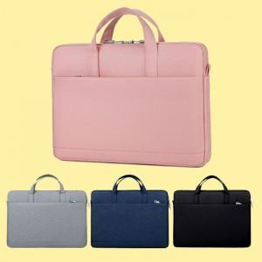

【상세/제작정보】 | <p>※크로스끈 없는 상품입니다.</p>

【인쇄/포장옵션】 | 실크, 풀칼라 / OPP(비닐)

【공급단가】 | 수량 | 50~ | 100~ | 500~ | 1,000~ | 2,000~
*VAT별도 | 단가 | 11,880원 | 11,440원 | 11,000원 | 10,560원 | 10,290원

【상품 URL】 | https://www.synergygift.co.kr:443/src/goods_detail.php?gdno=12607

